알고리즘
문 : 구구단 출력 |  | 문 : 특정값을 입력받아 짝수인지 홀수인지 구분하세요 |  | 문 : 수열(음수, 양수 더하기) |  | 문 : 수열(작은수 출력하기) |  | 문 : 수열(거듭제곱 구하기) |  | 문 : 수열(두수씩 묶어 다른 부호로 합계 구하기) |  | 문 : 수열 |  | 문 : 수열(계차수열) |  | 문 : 수열 |  | 문 : 수열 |  | 문 : 수열
 |  | 숫자를 입력하세요 : 4 결과 : 짝수입니다. |  | 1-2+3-4+5-6…+99-100의 합계를 구하여 출력하시오. 정답 : -50 |  | 문 : 세수를 입력받아 작은수를 출력하시오. |  | 두수를 키보드로부터 입력 받아 거듭제곱을 구하시오. 거듭제곱 : 같은수나 식을 여러 번 곱하는 것 Ex) 입력값 : 4,3 출력값 : 64 조건 : for문사용(** 연산자 사용 안함) |  | -(1/2) + (2/3) – (3/4) + (4/5) – (5/6) …. –(99/100)의 합계를 구하여 출력하시오. 정답 : -0.688172 |  | 1+2+4+7+11+16+22…의 순서로 나열되는 수열의 20번째 항까지의 합계를 구하여 출력하시오. 정답 : 1350 |  | 1, (1+2), (1+2+3), …(1+2+3+4+…10) 합을 구하여 출력하시오. 정답 : 220 |  | -1 + 2 - 4 +7 -11 + 16 – 22의 순서로 나열되는 수열의 20번째 항까지의 합계를 출력하시오. 정답 : 100 |  | 1! + 2! + 3! + 4! + 5! … + 10! 의 순서로 나열되는 수열의 10번째 항까지의 합계를 출력하시오. 정답 : 4,037,913 |  | . 100개의 난수를 발생하여 짝수와 홀수 개수를 출력하시오 |  | N값을 입력 받아 계승을 구하시오. 예) 7! = 5040 -> 7 * 6 * 5 * 4 * 3 * 2 *1 5! = 120 |  | 피보나치 수열 ( 1+1+2+3+5+8+13…)의 순서로 나열되는 수열의 20번째 항까지의 합계를 출력하시오. 정답 : 17710 |  | (77*1)+(76*2)+(75*3)+…(2*76)+(1*77)의 합계 |  | 난수로 10개의 수를 입력받아 가장 큰수를 출력하시오 |  | 임의의 성적 10개를 입력받아 각 성적에 대한 순위를 출력하시오. score = [55,67,33,99,66] 이런식으로 임의의 성적 혹은 난수로 0~100사이로 발생시켜서 순위 |  | 50개의 정수를 난수로 입력 받아 짝수 개수, 홀수 개수를 출력하시오.
완료여부 |  |  |  | 완료여부 |  | 완료여부 |  | 완료여부 |  | 완료여부 |  | 완료여부 |  | 완료여부 |  | 완료여부 |  | 완료여부 |  | 완료여부 |  | 완료여부 |  | 완료여부 |  | 완료여부 |  | 완료여부 |  | 완료여부 |  | 완료여부
공상균 |  | 공상균 |  | 공상균 |  | 공상균 |  | 공상균 |  | 공상균 |  | 공상균 |  | 공상균 |  | 공상균 |  | 공상균 |  | 공상균 |  | 공상균 |  | 공상균 |  | 공상균 |  | 공상균 |  | 공상균 |  | 공상균
김동후 |  | 김동후 |  | 김동후 |  | 김동후 |  | 김동후 |  | 김동후 |  | 김동후 |  | 김동후 |  | 김동후 |  | 김동후 |  | 김동후 |  | 김동후 |  | 김동후 |  | 김동후 |  | 김동후 |  | 김동후 |  | 김동후
김민찬 |  | 김민찬 |  | 김민찬 |  | 김민찬 |  | 김민찬 |  | 김민찬 |  | 김민찬 |  | 김민찬 |  | 김민찬 |  | 김민찬 |  | 김민찬 |  | 김민찬 |  | 김민찬 |  | 김민찬 |  | 김민찬 |  | 김민찬 |  | 김민찬
김효주 |  | 김효주 |  | 김효주 |  | 김효주 |  | 김효주 |  | 김효주 |  | 김효주 |  | 김효주 |  | 김효주 |  | 김효주 |  | 김효주 |  | 김효주 |  | 김효주 |  | 김효주 |  | 김효주 |  | 김효주 |  | 김효주
서지원 | 완료 | 서지원 | 완료 | 서지원 | 완료 | 서지원 | 완료 | 서지원 | 완료 | 서지원 | 완료 | 서지원 | 완료 | 서지원 | 완료 | 서지원 | 완료 | 서지원 | 완료 | 서지원 | 완료 | 서지원 | 완료 | 서지원 |  | 서지원 |  | 서지원 |  | 서지원 |  | 서지원
위홍복 |  | 위홍복 |  | 위홍복 |  | 위홍복 |  | 위홍복 |  | 위홍복 |  | 위홍복 |  | 위홍복 |  | 위홍복 |  | 위홍복 |  | 위홍복 |  | 위홍복 |  | 위홍복 |  | 위홍복 |  | 위홍복 |  | 위홍복 |  | 위홍복
이경륜 |  | 이경륜 |  | 이경륜 |  | 이경륜 |  | 이경륜 |  | 이경륜 |  | 이경륜 |  | 이경륜 |  | 이경륜 |  | 이경륜 |  | 이경륜 |  | 이경륜 |  | 이경륜 |  | 이경륜 |  | 이경륜 |  | 이경륜 |  | 이경륜
정구홍 | 완료 | 정구홍 | 완료 | 정구홍 | 완료 | 정구홍 | 완료 | 정구홍 | 완료 | 정구홍 | 완료 | 정구홍 |  | 정구홍 | 완료 | 정구홍 |  | 정구홍 | 완료 | 정구홍 | 완료 | 정구홍 |  | 정구홍 |  | 정구홍 |  | 정구홍 |  | 정구홍 |  | 정구홍
정호성 |  | 정호성 |  | 정호성 |  | 정호성 |  | 정호성 |  | 정호성 |  | 정호성 |  | 정호성 |  | 정호성 |  | 정호성 |  | 정호성 |  | 정호성 |  | 정호성 |  | 정호성 |  | 정호성 |  | 정호성 |  | 정호성
최민석 |  | 최민석 |  | 최민석 |  | 최민석 |  | 최민석 |  | 최민석 |  | 최민석 |  | 최민석 |  | 최민석 |  | 최민석 |  | 최민석 |  | 최민석 |  | 최민석 |  | 최민석 |  | 최민석 |  | 최민석 |  | 최민석
김경모 |  | 김경모 |  | 김경모 |  | 김경모 |  | 김경모 |  | 김경모 |  | 김경모 |  | 김경모 |  | 김경모 |  | 김경모 |  | 김경모 |  | 김경모 |  | 김경모 |  | 김경모 |  | 김경모 |  | 김경모 |  | 김경모
김누리 |  | 김누리 |  | 김누리 |  | 김누리 |  | 김누리 |  | 김누리 |  | 김누리 |  | 김누리 |  | 김누리 |  | 김누리 |  | 김누리 |  | 김누리 |  | 김누리 |  | 김누리 |  | 김누리 |  | 김누리 |  | 김누리
김주찬 |  | 김주찬 |  | 김주찬 |  | 김주찬 |  | 김주찬 |  | 김주찬 |  | 김주찬 |  | 김주찬 |  | 김주찬 |  | 김주찬 |  | 김주찬 |  | 김주찬 |  | 김주찬 |  | 김주찬 |  | 김주찬 |  | 김주찬 |  | 김주찬
민재국 | 완료 | 민재국 | 완료 | 민재국 | 완료 | 민재국 | 완료 | 민재국 | 완료 | 민재국 | 완료 | 민재국 | 완료 | 민재국 | 완료 | 민재국 | 완료 | 민재국 | 완료 | 민재국 | 완료 | 민재국 | 완료 | 민재국 | 완료 | 민재국 |  | 민재국 |  | 민재국 |  | 민재국
백승엽 |  | 백승엽 |  | 백승엽 |  | 백승엽 |  | 백승엽 |  | 백승엽 |  | 백승엽 |  | 백승엽 |  | 백승엽 |  | 백승엽 |  | 백승엽 |  | 백승엽 |  | 백승엽 |  | 백승엽 |  | 백승엽 |  | 백승엽 |  | 백승엽
손경일 |  | 손경일 |  | 손경일 |  | 손경일 |  | 손경일 |  | 손경일 |  | 손경일 |  | 손경일 |  | 손경일 |  | 손경일 |  | 손경일 |  | 손경일 |  | 손경일 |  | 손경일 |  | 손경일 |  | 손경일 |  | 손경일
오다솜 |  | 오다솜 |  | 오다솜 |  | 오다솜 |  | 오다솜 |  | 오다솜 |  | 오다솜 |  | 오다솜 |  | 오다솜 |  | 오다솜 |  | 오다솜 |  | 오다솜 |  | 오다솜 |  | 오다솜 |  | 오다솜 |  | 오다솜 |  | 오다솜
윤광열 |  | 윤광열 |  | 윤광열 |  | 윤광열 |  | 윤광열 |  | 윤광열 |  | 윤광열 |  | 윤광열 |  | 윤광열 |  | 윤광열 |  | 윤광열 |  | 윤광열 |  | 윤광열 |  | 윤광열 |  | 윤광열 |  | 윤광열 |  | 윤광열
이지원 |  | 이지원 |  | 이지원 |  | 이지원 |  | 이지원 |  | 이지원 |  | 이지원 |  | 이지원 |  | 이지원 |  | 이지원 |  | 이지원 |  | 이지원 |  | 이지원 |  | 이지원 |  | 이지원 |  | 이지원 |  | 이지원
임혜민 | 완료 | 임혜민 | 완료 | 임혜민 | 완료 | 임혜민 | 완료 | 임혜민 | 완료 | 임혜민 | 완료 | 임혜민 | 완료 | 임혜민 | 완료 | 임혜민 | 완료 | 임혜민 | 완료 | 임혜민 | 완료 | 임혜민 | 완료 | 임혜민 | 완료 | 임혜민 | 완료 | 임혜민 | 완료 | 임혜민 | 완료 | 임혜민 | 완료
정여진 |  | 정여진 |  | 정여진 |  | 정여진 |  | 정여진 |  | 정여진 |  | 정여진 |  | 정여진 |  | 정여진 |  | 정여진 |  | 정여진 |  | 정여진 |  | 정여진 |  | 정여진 |  | 정여진 |  | 정여진 |  | 정여진
표수진 |  | 표수진 |  | 표수진 |  | 표수진 |  | 표수진 |  | 표수진 |  | 표수진 |  | 표수진 |  | 표수진 |  | 표수진 |  | 표수진 |  | 표수진 |  | 표수진 |  | 표수진 |  | 표수진 |  | 표수진 |  | 표수진

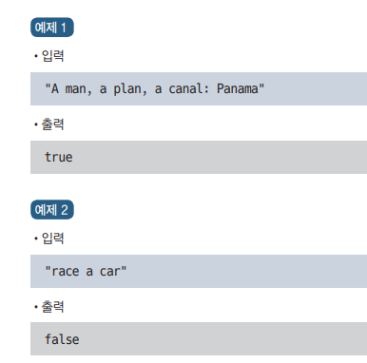
문 : 섭씨온도를 입력받아 화씨온도를 구하여 출력하시오. |  | [주어진 문자열이 팰린드롬인지 확인하기] ------------------------------------------------------------------ 영문자와 숫자만을 대상으로 함 |  | [문자열을 뒤집는 함수를 작성] --------------------------------------------------------------------------------------- 입력값은 문자 배열이고, 리턴없이 리스트 내부를 직접 조작하세요 해결 case1 : for문을 사용하세요. (투 포인트를 사용한 스왑방식) 해결 case2 : reverse() 함수를 사용하세요. |  | 문 : 문자열 배열을 받아 애너그램 단위로 그룹핑하라. |  | 문 : 가장 긴 팰리드롬 부분 문자열을 출력하시오 |  | 문 : 두수의 합 구하기 |  | 문 : 높이를 입력받아 비 온 후 얼마나 많은 물이 쌓일 수 있는지 계산하라 |  | 문 : 세 수의 합 배열을 입력받아 합으로 0을 만들 수 잇는 3개의 앨리먼트 출력 |  | 문 : 배열 파티션 n개의 페어를 이용한 min(a, b)의 합으로 만들 수 있는 가장 큰 수를 출력 |  | 문 : 자신을 제외한 배열의 곱 배열을 입력받아 output[i]가 자신을 제외한 나머지 모든 요소의 곱셈 결과가 되도록 출력하라 |  | 문 : 주식을 사고팔기 가장 좋은 시점 한 번의 거래로 낼 수 있는 쵀대 이익을 산출하라 (1일 때 사서 6일 때 팔면 5의 이익을 얻는다.) |  | 문 : 팰린드롬 연결 리스트 연결 리스트가 팰린드롬 구조인지 판별하기 해결 case1 : 리스트 변환 해결 case2 : 데크를 이용한 최적화
오. 섭씨온도는 물이 어는 온도를 0도로 하고, 물이 끓는 온도를 100도로 정하여 스 사이를 100등분하여 표현한 온도를 말합니다. 화씨온도는 순수한 물이 어는 온도를 32도, 끓는 온도를 21도(212도 아닌가요?)로 정하고 그 사이를 180등분한 것을 말합니다. 화씨온도(F) = 섭씨온도(C) X 9 / 5 + 32 섭씨온도© = (화씨온도(F) – 32 ) X 5/ 9 |  | - |  | 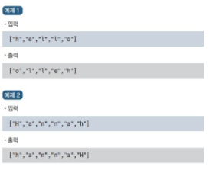 |  | 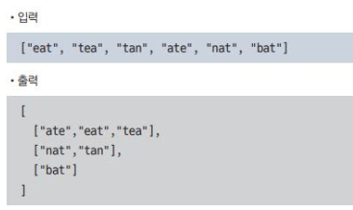 |  | 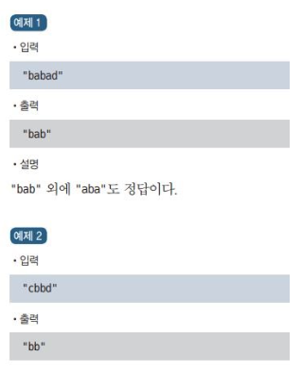 |  | 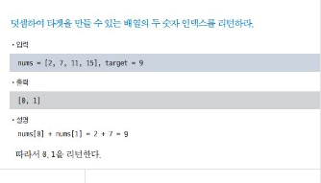 |  | 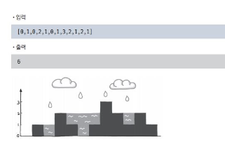 |  | 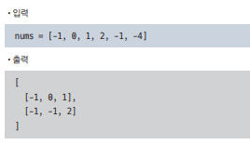 |  | 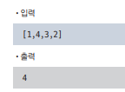 |  | 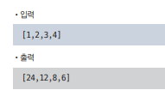 |  | 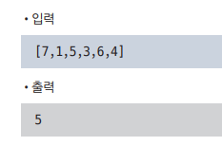 |  | 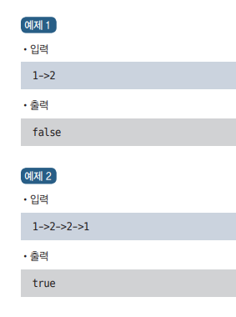
완료여부 |  | 완료여부 |  | 완료여부 |  | 완료여부 |  | 완료여부 |  | 완료여부 |  | 완료여부 |  | 완료여부 |  | 완료여부 |  | 완료여부 |  | 완료여부 |  | 완료여부 |  | 완료여부 |  | 완료여부 |  | 완료여부 |  | 완료여부 |  | 완료여부
공상균 |  | 공상균 |  | 공상균 |  | 공상균 |  | 공상균 |  | 공상균 |  | 공상균 |  | 공상균 |  | 공상균 |  | 공상균 |  | 공상균 |  | 공상균 |  | 공상균 |  | 공상균 |  | 공상균 |  | 공상균 |  | 공상균
김동후 |  | 김동후 |  | 김동후 |  | 김동후 |  | 김동후 |  | 김동후 |  | 김동후 |  | 김동후 |  | 김동후 |  | 김동후 |  | 김동후 |  | 김동후 |  | 김동후 |  | 김동후 |  | 김동후 |  | 김동후 |  | 김동후
김민찬 |  | 김민찬 |  | 김민찬 |  | 김민찬 |  | 김민찬 |  | 김민찬 |  | 김민찬 | 완료 | 김민찬 |  | 김민찬 |  | 김민찬 |  | 김민찬 |  | 김민찬 |  | 김민찬 |  | 김민찬 |  | 김민찬 |  | 김민찬 |  | 김민찬
김효주 |  | 김효주 |  | 김효주 |  | 김효주 |  | 김효주 |  | 김효주 |  | 김효주 |  | 김효주 |  | 김효주 |  | 김효주 |  | 김효주 |  | 김효주 |  | 김효주 |  | 김효주 |  | 김효주 |  | 김효주 |  | 김효주
서지원 |  | 서지원 |  | 서지원 |  | 서지원 |  | 서지원 |  | 서지원 |  | 서지원 |  | 서지원 |  | 서지원 |  | 서지원 |  | 서지원 |  | 서지원 |  | 서지원 |  | 서지원 |  | 서지원 |  | 서지원 |  | 서지원
위홍복 |  | 위홍복 |  | 위홍복 |  | 위홍복 |  | 위홍복 |  | 위홍복 |  | 위홍복 |  | 위홍복 |  | 위홍복 |  | 위홍복 |  | 위홍복 |  | 위홍복 |  | 위홍복 |  | 위홍복 |  | 위홍복 |  | 위홍복 |  | 위홍복
이경륜 |  | 이경륜 |  | 이경륜 |  | 이경륜 |  | 이경륜 |  | 이경륜 |  | 이경륜 |  | 이경륜 |  | 이경륜 |  | 이경륜 |  | 이경륜 |  | 이경륜 |  | 이경륜 |  | 이경륜 |  | 이경륜 |  | 이경륜 |  | 이경륜
정구홍 |  | 정구홍 |  | 정구홍 |  | 정구홍 |  | 정구홍 |  | 정구홍 |  | 정구홍 |  | 정구홍 |  | 정구홍 |  | 정구홍 |  | 정구홍 |  | 정구홍 |  | 정구홍 |  | 정구홍 |  | 정구홍 |  | 정구홍 |  | 정구홍
정호성 |  | 정호성 |  | 정호성 |  | 정호성 |  | 정호성 |  | 정호성 |  | 정호성 |  | 정호성 |  | 정호성 |  | 정호성 |  | 정호성 |  | 정호성 |  | 정호성 |  | 정호성 |  | 정호성 |  | 정호성 |  | 정호성
최민석 |  | 최민석 |  | 최민석 |  | 최민석 |  | 최민석 |  | 최민석 |  | 최민석 |  | 최민석 |  | 최민석 |  | 최민석 |  | 최민석 |  | 최민석 |  | 최민석 |  | 최민석 |  | 최민석 |  | 최민석 |  | 최민석
김경모 |  | 김경모 |  | 김경모 |  | 김경모 |  | 김경모 |  | 김경모 |  | 김경모 |  | 김경모 |  | 김경모 |  | 김경모 |  | 김경모 |  | 김경모 |  | 김경모 |  | 김경모 |  | 김경모 |  | 김경모 |  | 김경모
김누리 |  | 김누리 |  | 김누리 |  | 김누리 |  | 김누리 |  | 김누리 |  | 김누리 |  | 김누리 |  | 김누리 |  | 김누리 |  | 김누리 |  | 김누리 |  | 김누리 |  | 김누리 |  | 김누리 |  | 김누리 |  | 김누리
김주찬 |  | 김주찬 |  | 김주찬 |  | 김주찬 |  | 김주찬 |  | 김주찬 |  | 김주찬 |  | 김주찬 |  | 김주찬 |  | 김주찬 |  | 김주찬 |  | 김주찬 |  | 김주찬 |  | 김주찬 |  | 김주찬 |  | 김주찬 |  | 김주찬
민재국 |  | 민재국 |  | 민재국 |  | 민재국 |  | 민재국 |  | 민재국 |  | 민재국 |  | 민재국 |  | 민재국 |  | 민재국 |  | 민재국 |  | 민재국 |  | 민재국 |  | 민재국 |  | 민재국 |  | 민재국 |  | 민재국
백승엽 |  | 백승엽 |  | 백승엽 |  | 백승엽 |  | 백승엽 |  | 백승엽 |  | 백승엽 |  | 백승엽 |  | 백승엽 |  | 백승엽 |  | 백승엽 |  | 백승엽 |  | 백승엽 |  | 백승엽 |  | 백승엽 |  | 백승엽 |  | 백승엽
손경일 |  | 손경일 |  | 손경일 |  | 손경일 |  | 손경일 |  | 손경일 |  | 손경일 |  | 손경일 |  | 손경일 |  | 손경일 |  | 손경일 |  | 손경일 |  | 손경일 |  | 손경일 |  | 손경일 |  | 손경일 |  | 손경일
오다솜 |  | 오다솜 |  | 오다솜 |  | 오다솜 |  | 오다솜 |  | 오다솜 |  | 오다솜 |  | 오다솜 |  | 오다솜 |  | 오다솜 |  | 오다솜 |  | 오다솜 |  | 오다솜 |  | 오다솜 |  | 오다솜 |  | 오다솜 |  | 오다솜
윤광열 |  | 윤광열 |  | 윤광열 |  | 윤광열 |  | 윤광열 |  | 윤광열 |  | 윤광열 |  | 윤광열 |  | 윤광열 |  | 윤광열 |  | 윤광열 |  | 윤광열 |  | 윤광열 |  | 윤광열 |  | 윤광열 |  | 윤광열 |  | 윤광열
이지원 |  | 이지원 |  | 이지원 |  | 이지원 |  | 이지원 |  | 이지원 |  | 이지원 |  | 이지원 |  | 이지원 |  | 이지원 |  | 이지원 |  | 이지원 |  | 이지원 |  | 이지원 |  | 이지원 |  | 이지원 |  | 이지원
임혜민 | 완료 | 임혜민 | 완료 | 임혜민 | 완료 | 임혜민 | 완료 | 임혜민 |  | 임혜민 | 완료 | 임혜민 | 완료 | 임혜민 |  | 임혜민 |  | 임혜민 |  | 임혜민 |  | 임혜민 |  | 임혜민 |  | 임혜민 |  | 임혜민 |  | 임혜민 |  | 임혜민
정여진 |  | 정여진 |  | 정여진 |  | 정여진 |  | 정여진 |  | 정여진 |  | 정여진 |  | 정여진 |  | 정여진 |  | 정여진 |  | 정여진 |  | 정여진 |  | 정여진 |  | 정여진 |  | 정여진 |  | 정여진 |  | 정여진
표수진 |  | 표수진 |  | 표수진 |  | 표수진 |  | 표수진 |  | 표수진 |  | 표수진 |  | 표수진 |  | 표수진 |  | 표수진 |  | 표수진 |  | 표수진 |  | 표수진 |  | 표수진 |  | 표수진 |  | 표수진 |  | 표수진

